Rechnung
Bestellformular |  | 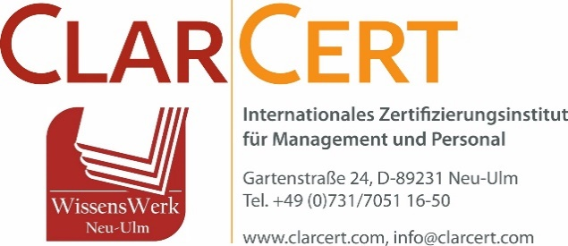

Firmenname (optional):
Ansprechpartner:
Versandadresse (Straße, PLZ, Ort):
Telefonnummer (optional):
E-Mail zur Rechnungsstellung:

Bestellformular vollständig ausgefüllt (alle farbigen Bereiche inkl. Bestellmenge) bitte per E-Mail an:
schulung@clarcert.de

MENGE | EINHEIT | BESCHREIBUNG |  | STÜCKPREIS | SUMME
 | 1 Karton | Handbuch für MAKS®-m Lose Blattsammlung Seitenanzahl: 1034 Seiten Druck: 4/4-farbig Material: Offset weiß 90g/m² 4-fach-Lochung links je 2 Ordner in passenden Karton verpackt |  | 98.00 € | 0.00 €

0 |  | Versandkostenpauschale |  | 12.00 € | 0.00 €
 | 1 Buch | Grundlagen der MAKS-Therapie® Softcover A5 Seitenanzahl: 65 Seiten Druck: 4/4-farbig Dieses Buch bietet einen umfassenden Überblick über MAKS®-Therapieformen und deren Anwendungen. Es ersetzt nicht das Handbuch für die Durchführung. |  | 10.00 € | 0.00 €
0 |  | Versandkostenpauschale |  | 6.00 € | 0.00 €
 |  |  | SUMME |  | 0.00 €

Hinweis: Nach Eingang des Bestellformulars, erhalten Sie die Rechnung auf o.g. E-Mail. Nach Zahlungseingang versenden wir das Handbuch.

